상품제안서
패션 쿨스카프/아이스 쿨스카프/쿨머플러 | 상품코드: F27038

 |  |  |  |  |  |  | 02-412-0044 | www.easy1.co.kr
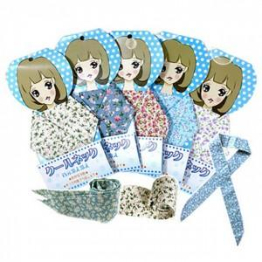

【상세/제작정보】 | 인쇄별도문의 색상 랜덤 발송 스티커 및 OPP포장 부착시 별도비용 발생

【인쇄/포장옵션】 | / 포장불가능

【공급단가】 | 수량 | 1,000~ | 2,000~ | 3,000~ | 5,000~ | 10,000~
*VAT별도 | 단가 | 390원 | 380원 | 370원 | 360원 | 340원

【상품 URL】 | https://easy1.co.kr:443/src/goods_detail.php?gdno=27038

